Sheet1
序号 | 名称 |  | 型号 | 单价 | 数量 | 合计 | 链接
1 | 数显压力表 | 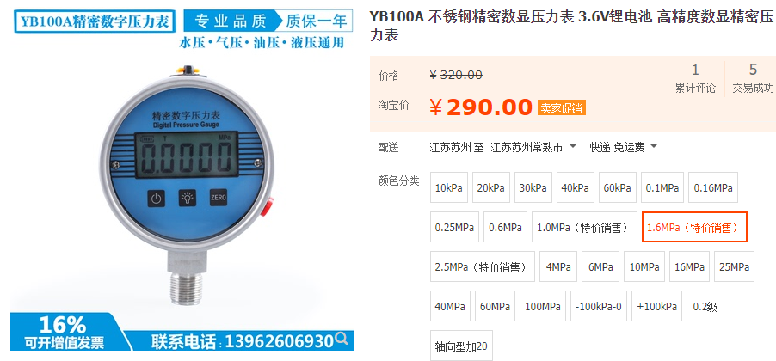 | 1.6Mpa | ￥290.00 | 2 | ￥580.00 | https://item.taobao.com/item.htm?id=525746655717
 |  |  |  |  |  | ￥580.00

